Roues
 |  |  | S = Équipement de série A = Livrable -- (dashes) = Non livrable D = Carré noir – Compris dans le groupe d'équipements ■ = Inclus dans le groupe d'équipement □ = Inclus dans le groupe d'équipement mais évolutif * = Indique disponibilité de ce type sur plusieurs modèles.
 |  |  | 1: En option avec les modèles 1NR26 à TI. 2: En option avec les modèles 1NS26 à TI. 3: En option avec les modèles 1NT26 à TI.
Code ÉFC | Code ÉFC. de réf. seulement | Roues | Description | LT 2LT1 | Grande expédition 3LT1 | RS 1RS2 | Premier 0HD3
 | RV3 | 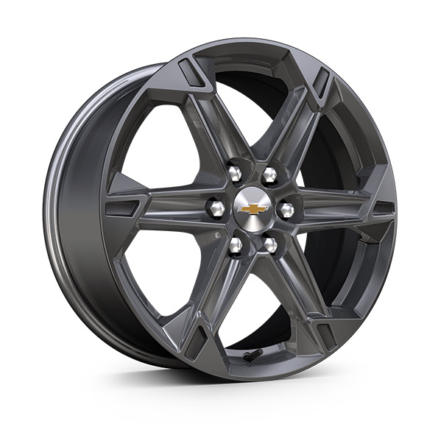 | Roues, de 18 po (45,7 cm) en aluminium Grazen métallisé | S | S | -- | --
 | Q75 | 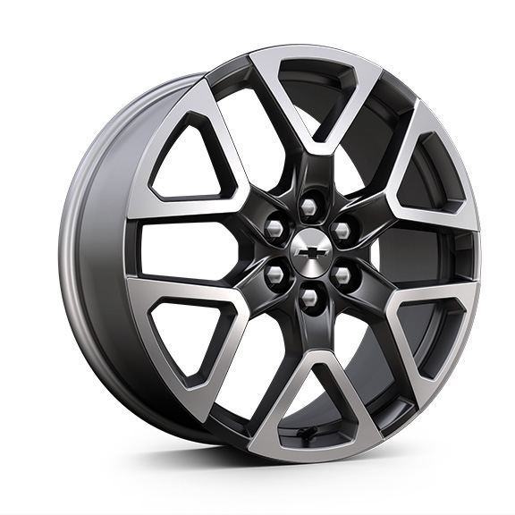 | Roues, de 20 po (50,8 cm) en aluminium gris technique | -- | -- | S | --
 | SUU | 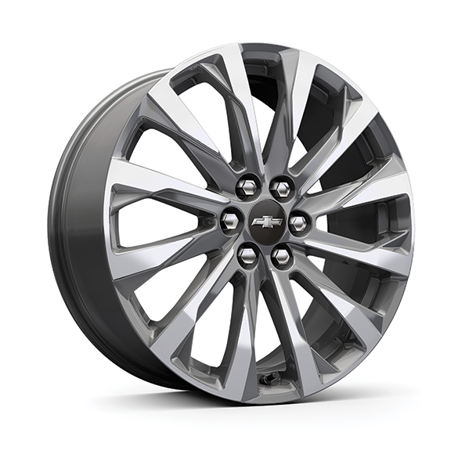 | Roues, de 20 po (50,8 cm) en aluminium, fini usiné, androïde moyen | -- | -- | -- | S
 | WQN | 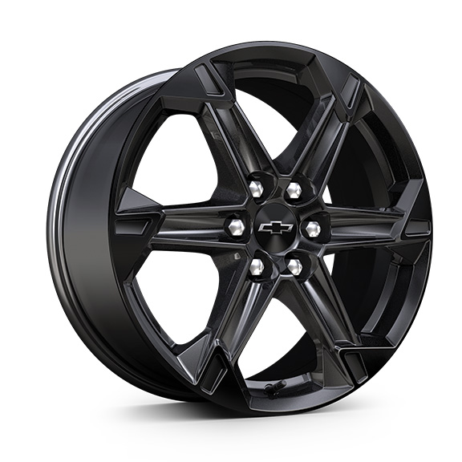 | Roues, de 18 po (45,7 cm) en aluminium peint en noir très lustré 1. Compris et livrable uniquement avec l'édition minuit/sport (WJU). | A1 | A1 | -- | --
 | SS8 | 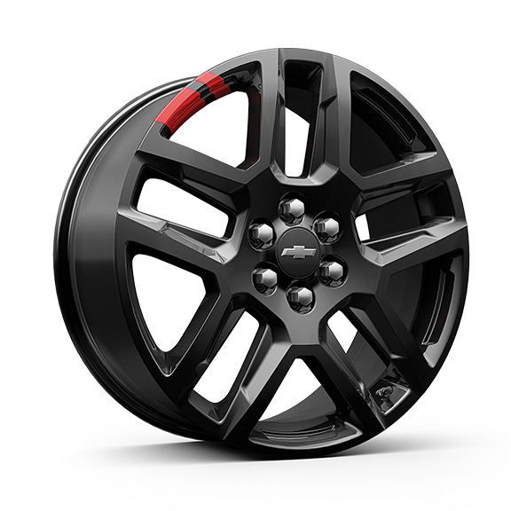 | Roues, de 20 po (50,8 cm) en aluminium peint en noir lustré avec garnitures contrastantes rouges 1. Compris et livrable uniquement avec édition Redline (WBL). | A1 | A1 | -- | --
Q70 |  | 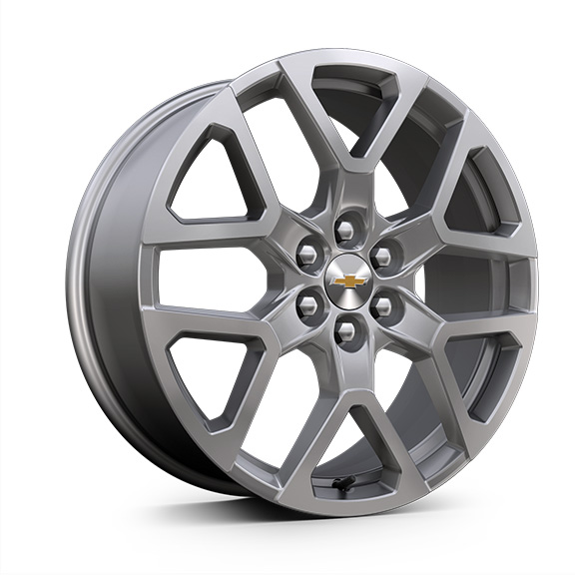 | Roues, de 20 po (50,8 cm) en aluminium argent brillant | -- | A | -- | --
QH4 |  | 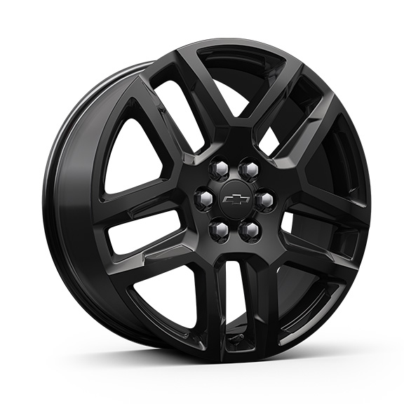 | Roues, de 20 po (50,8 cm) en aluminium noir lustré | A | A | A | A
RUG |  | 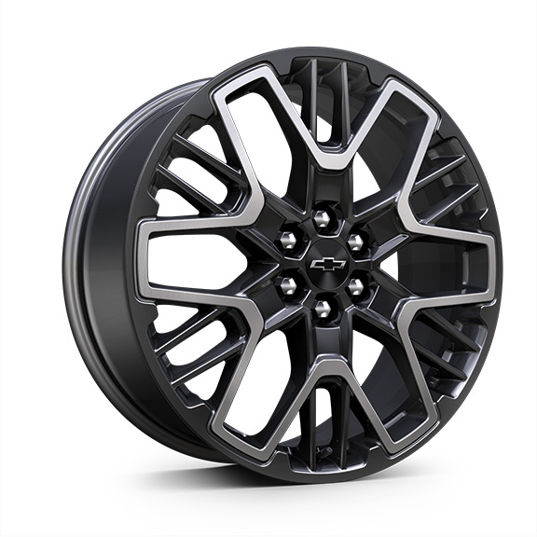 | Roues, de 21 po (53,3 cm) noir très lustré au fini usiné | -- | -- | A | --
RTM |  | 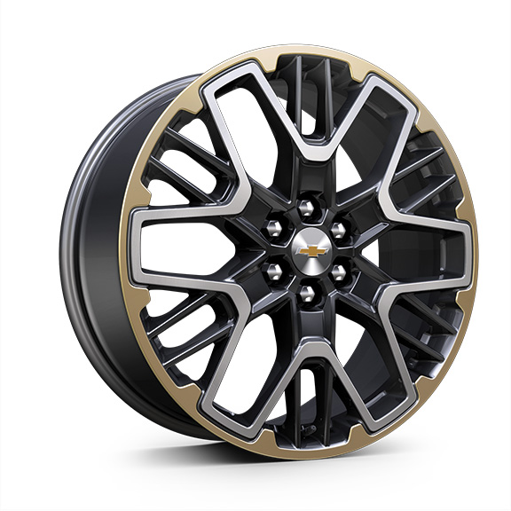 | Roues, de 21 po (53,3 cm) en aluminium à triple fini | -- | -- | -- | A
S1S |  | 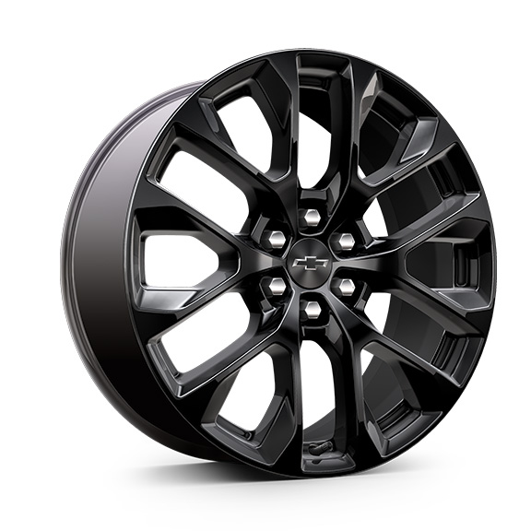 | OPL, roues de 20 po (50,8 cm) en aluminium noir lustréqui comprend l'OPL cache-moyeux de roue noirs avec emblème Chevrolet à contour noir (SKT), l'OPL système de surveillance de la pression des pneus (SD5) et les roues de transport (SKL) 1. Non livrable avec l'édition minuit/sport (WJU) ou l'édition Distinction (WBL). Compris avec l'OPL groupe sport noir (RFP), non livrable séparément lorsque l'option RFP est commandée. 2. Compris avec l'OPL groupe sport noir (RFP), non livrable séparément lorsque l'option RFP est commandée. | A1 | A1 | -- | A2
RZR |  | 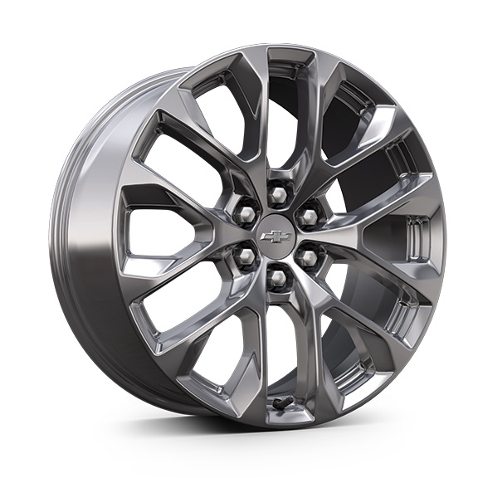 | OPL roues de 20 po (50,8 cm), en aluminium chroméqui comprend les OPL, cache-moyeux de roue chromés ornés de l'emblème Chevrolet chromé (RXH) et système de surveillance de la pression des pneus (SD5), et les roues de transport (SKL) 1. Non livrable au début de la production. Non livrable avec l'édition minuit/sport (WJU) ou l'édition Distinction (WBL). 2. Non livrable au début de la production. Non livrable avec l'édition minuit/sport (WJU) ou l'édition Distinction (WBL). Compris avec l'OPL groupe arctique 1 (RGC), non livrable séparément lorsque l'option RGC est commandée. 3. Non livrable en début de production. | A1 | A2 | -- | A3

